1.1
voltar à página inicial |  |  |  | 1 - CLAREZA DO CONTEÚDO
 | S | N | NA
 |  | x |  | 1.1 O sítio Web apresenta um resumo breve do seu propósito, visível sem se fazer scroll
 |  |  |  | Num primeiro vislumbre do sítio Web deve ser visível uma breve definição do seu propósito que dê a indicação ao utilizador de que sítio Web se trata e quais são as tarefas que se podem levar a efeito.

 | Listagem de evidências
 |  |  |  |  | Notas:
 | 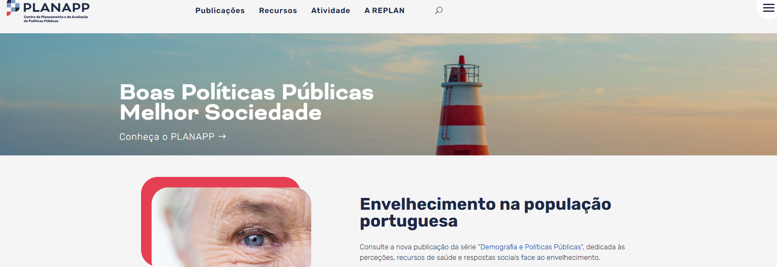 https://planapp.gov.pt/ |  |  |  | O website do PLANAPP é perceptível para o utilizador. É igualmente inequívoco de que se trata de um website do Centro de Planeamento e de Avaliação de Políticas Públicas.

1.3
voltar à página inicial |  |  |  | 1 - CLAREZA DO CONTEÚDO
 | S | N | NA
 | x |  |  | 1.3 Cada bloco de conteúdo contém a sua data de atualização
 |  |  |  | Cada bloco de conteúdo isolado ou conjunto de blocos de conteúdo relacionado deverá ter a data da sua atualização associada, expressa num tamanho de letra 2 pontos abaixo ao do corpo do texto, com contraste mais reduzido mas nunca inferior a 4,5:1.

 | Listagem de evidências
 |  |  |  |  | Notas:
 | https://planapp.gov.pt/noticias/ |  |  |  | Os conteúdos mais dinâmicos como notícias e publicações, tem data associada disponível como informação ao utilizador final.
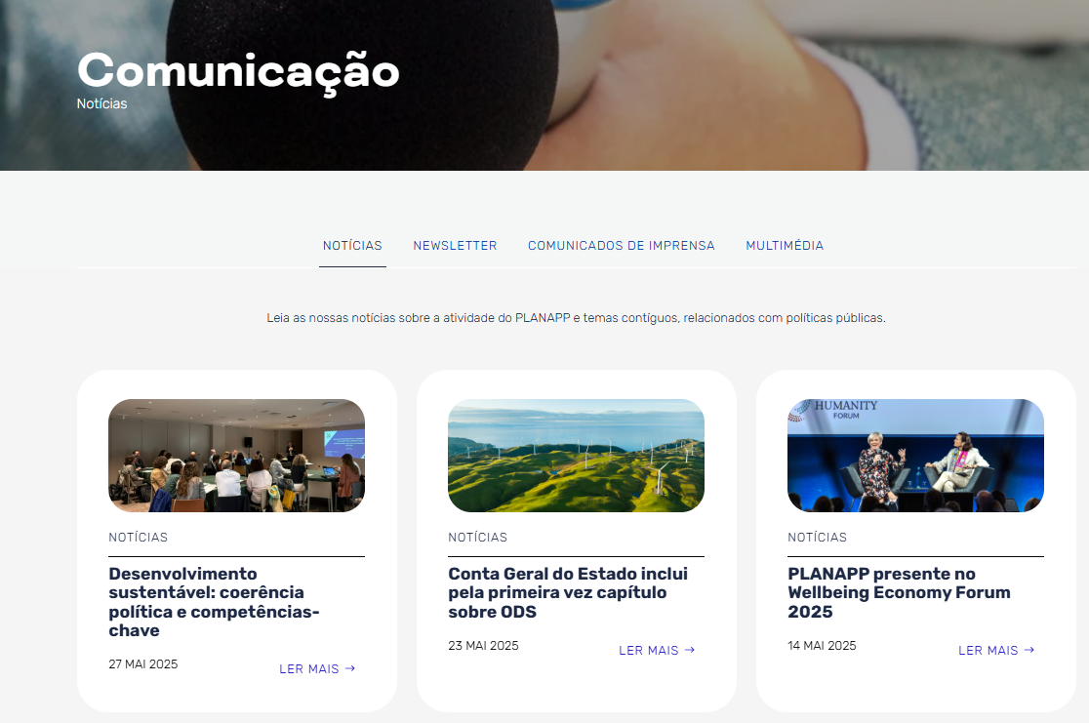

 | https://planapp.gov.pt/estudos/
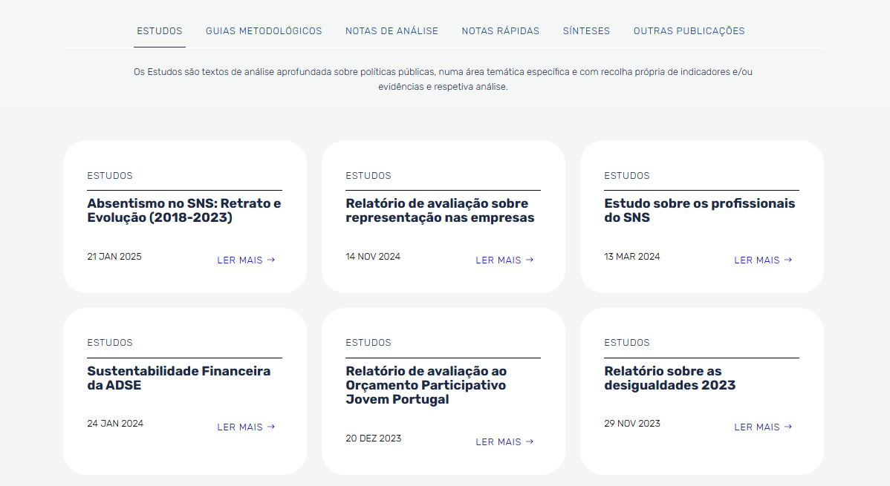

3.1
voltar à página inicial |  |  |  | 3 - ESTRUTURA DA NAVEGAÇÃO
 | S | N | NA
 | x |  |  | 3.1 Nenhum nível de navegação tem mais de 9 opções
 |  |  |  | A navegação principal deve ser equilibrada, nem com demasiadas opções de topo sem opções secundárias, nem com poucas opções de topo e muitas opções secundarias. Nenhum nível de navegação deve ter mais de 9 opções.

 | Listagem de evidências
 |  |  |  |  | Notas:
 |  |  |  |  | Nenhuma das opções de navegação global apresenta uma taxonomia com mais de 9 items (como se pode ver no mapa do site: https://planapp.gov.pt/mapa-site/).
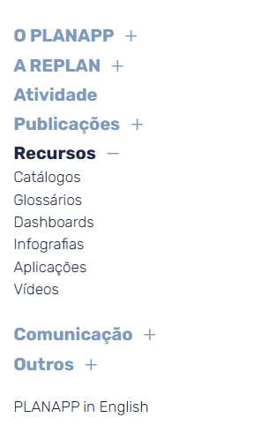

3.3
voltar à página inicial |  |  |  | 3 - ESTRUTURA DA NAVEGAÇÃO
 | S | N | NA
 |  | x |  | 3.3 As hiperligações de texto não devem ser diferenciadas apenas com base na cor
 |  |  |  | As hiperligações de texto devem apresentar um contraste mínimo de 4,5:1 com a envolvente e uma representação visual complementar à cor - idealmente as hiperligações devem apresentar-se sublinhadas. As hiperligações em texto devem apresentar-se da mesma forma em todo o sítio Web.

 | Listagem de evidências
 |  |  |  |  | Notas:
 |  |  |  |  | As hiperligações apresentadas são diferenciadas com base na cor e de forma consistente no website. Apesar de não estarem sublinhadas, o contraste mínimo é garantido.
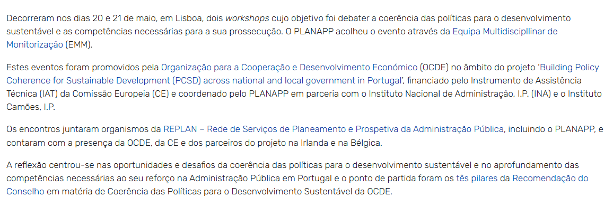

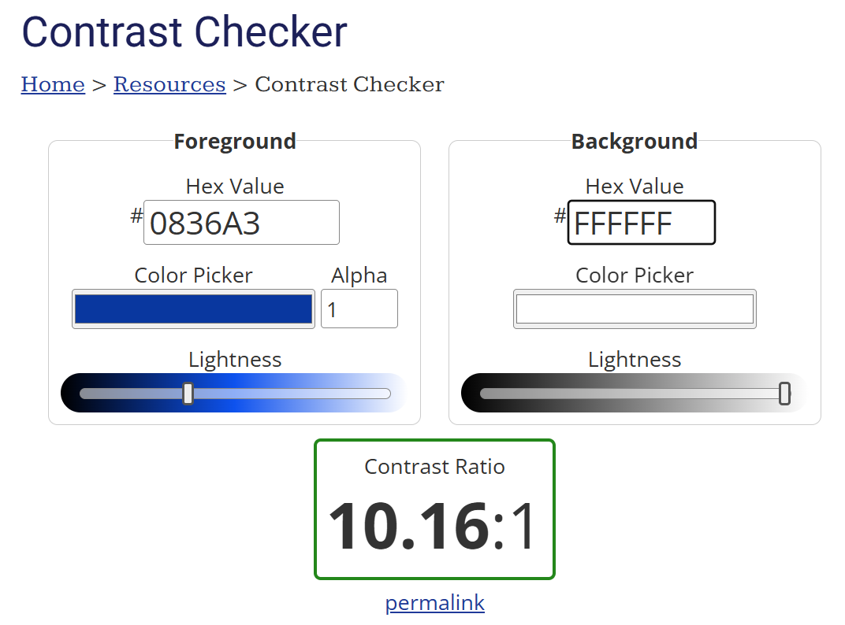

4.2
voltar à página inicial |  |  |  | 4 - ESTRUTURA DA INFORMAÇÃO
 | S | N | NA
 | x |  |  | 4.2 O layout do sítio Web é adaptável a plataformas móveis sem necessidade de efetuar varrimento horizontal
 |  |  |  | O layout do sítio Web deve ser adaptável aos tamanhos mais comuns de visualização, adaptando-se a várias larguras de ecrã sem que surjam barras de varrimento horizontais.

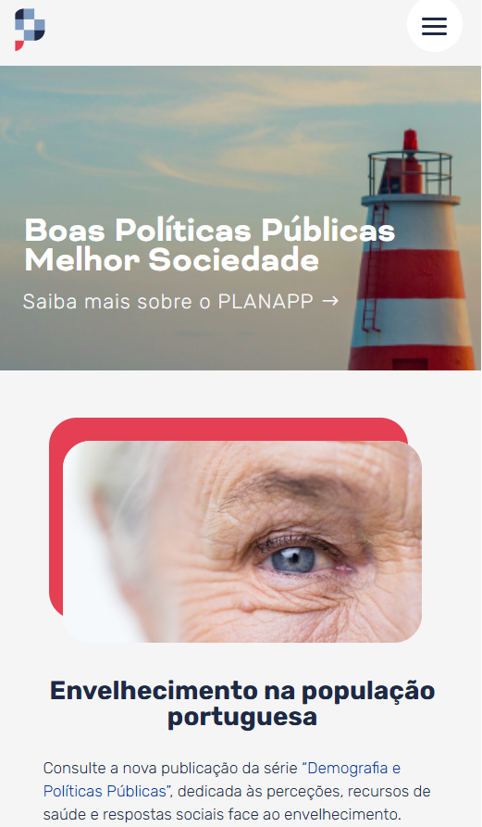
 | Listagem de evidências
 |  |  |  |  | Notas:
 |  |  |  |  | O website é responsive, adaptando-se a plataformas móveis como tablets ou telemóveis.

